상품제안서
쓰리스타 소형 손톱깎이 세트 8P AA005 | 상품코드: F24188

 |  |  |  |  |  |  | 02-412-0044 | www.easy1.co.kr
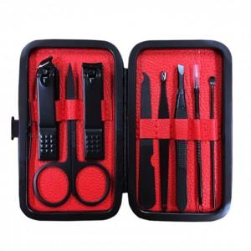

【상세/제작정보】 | 아름다운 손을 만들어 드립니다

【인쇄/포장옵션】 | 실크 / 포장지포장

【공급단가】 | 수량 | 100~ | 300~ | 500~ | 1,000~ | 3,000~
*VAT별도 | 단가 | 4,320원 | 4,160원 | 4,000원 | 3,840원 | 3,740원

【상품 URL】 | https://dev.easy1.co.kr:443/src/goods_detail.php?gdno=24188

